Worksheet
Изображение* | ID | Код | Артикул* | Название товара* | Цена, руб.* | Основной | Удаленный | В пути | 0 | Ваш заказ
Краны шаровые запорные для ВОДЫ
Краны запорные шаровые
Краны шаровые VALTEC
Краны шаровые VALTEC BASE-ГОСТ полнопроходные
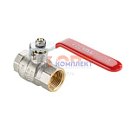 | 956726 | VLC-902001 | VT.214S.N.04 | Кран шаровой BASE-ГОСТ DN15 1/2" вн.-вн. PN40 полнопроходной, рычаг (12/72шт) | 577.00 руб. | >50 | >1000 | 0 | шт | 0
 | 956727 | VLC-902002 | VT.214S.N.05 | Кран шаровой BASE-ГОСТ DN20 3/4" вн.-вн. PN40 полнопроходной, рычаг (8/48шт) | 879.00 руб. | >50 | >1000 | 0 | шт | 0
 | 956728 | VLC-902003 | VT.214S.N.06 | Кран шаровой BASE-ГОСТ DN25 1" вн.-вн. PN40 полнопроходной, рычаг (6/24шт) | 1 490.00 руб. | 2 | >1000 | 0 | шт | 0
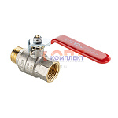 | 956729 | VLC-902004 | VT.215S.N.04 | Кран шаровой BASE-ГОСТ DN15 1/2" вн.-нар. PN40 полнопроходной, рычаг (12/72шт) | 637.00 руб. | >100 | >1000 | 0 | шт | 0
 | 956730 | VLC-902005 | VT.215S.N.05 | Кран шаровой BASE-ГОСТ DN20 3/4" вн.-нар. PN40 полнопроходной, рычаг (8/48шт) | 953.00 руб. | >25 | >1000 | 0 | шт | 0
 | 956731 | VLC-902006 | VT.215S.N.06 | Кран шаровой BASE-ГОСТ DN25 1" вн.-нар. PN40 полнопроходной, рычаг (6/24шт) | 1 620.00 руб. | 3 | >500 | 0 | шт | 0
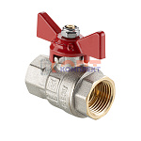 | 956732 | VLC-902007 | VT.217S.N.04 | Кран шаровой BASE-ГОСТ DN15 1/2" вн.-вн. PN40 полнопроходной, бабочка (16/96шт) | 529.00 руб. | 0 | >5000 | 0 | шт | 0
 | 956733 | VLC-902008 | VT.217S.N.05 | Кран шаровой BASE-ГОСТ DN20 3/4" вн.-вн. PN40 полнопроходной, бабочка (12/72шт) | 777.00 руб. | 0 | >1000 | 0 | шт | 0
 | 956734 | VLC-902009 | VT.217S.N.06 | Кран шаровой BASE-ГОСТ DN25 1" вн.-вн. PN40 полнопроходной, бабочка (8/32шт) | 1 390.00 руб. | 0 | >100 | 0 | шт | 0
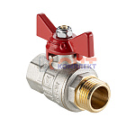 | 956735 | VLC-902010 | VT.218S.N.04 | Кран шаровой BASE-ГОСТ DN15 1/2" вн.-нар. PN40 полнопроходной, бабочка (16/96шт) | 554.00 руб. | >500 | >5000 | 0 | шт | 0
 | 956736 | VLC-902011 | VT.218S.N.05 | Кран шаровой BASE-ГОСТ DN20 3/4" вн.-нар. PN40 полнопроходной, бабочка (12/48шт) | 864.00 руб. | >100 | >1000 | 0 | шт | 0
 | 956737 | VLC-902012 | VT.218S.N.06 | Кран шаровой BASE-ГОСТ DN25 1" вн.-нар. PN40 полнопроходной, бабочка (6/24шт) | 1 605.00 руб. | >25 | >1000 | 0 | шт | 0
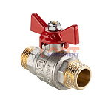 | 956738 | VLC-902013 | VT.219S.N.04 | Кран шаровой BASE-ГОСТ DN15 1/2" нар.-нар. PN40 полнопроходной, бабочка (16/64шт) | 599.00 руб. | >100 | >1000 | 0 | шт | 0
 | 956739 | VLC-902014 | VT.219S.N.05 | Кран шаровой BASE-ГОСТ DN20 3/4" нар.-нар. PN40 полнопроходной, бабочка (12/48шт) | 913.00 руб. | >25 | >25 | 0 | шт | 0
 | 956740 | VLC-902015 | VT.219S.N.06 | Кран шаровой BASE-ГОСТ DN25 1" нар.-нар. PN40 полнопроходной, бабочка (6/24шт) | 1 631.00 руб. | >10 | >100 | 0 | шт | 0
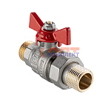 | 956741 | VLC-902016 | VT.226S.N.04 | Кран шаровой BASE-ГОСТ DN15 1/2" нар.-нар. PN40 со сгоном, бабочка (11/66шт) | 776.00 руб. | >10 | >100 | 0 | шт | 0
 | 956742 | VLC-902017 | VT.226S.N.05 | Кран шаровой BASE-ГОСТ DN20 3/4" нар.-нар. PN40 со сгоном, бабочка (7/42шт) | 1 171.00 руб. | >10 | >100 | 0 | шт | 0
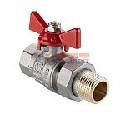 | 956743 | VLC-902018 | VT.227S.N.04 | Кран шаровой BASE-ГОСТ DN15 1/2" вн.-нар. PN40 со сгоном, бабочка (10/60шт) | 635.00 руб. | >100 | >1000 | 0 | шт | 0
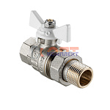 | 956744 | VLC-902019 | VT.227S.NW.04 | Кран шаровой BASE-ГОСТ DN15 1/2" вн.-нар. PN40 со сгоном, белая бабочка (10/60шт) | 635.00 руб. | >25 | >5000 | 0 | шт | 0
 | 956745 | VLC-902020 | VT.227S.N.05 | Кран шаровой BASE-ГОСТ DN20 3/4" вн.-нар. PN40 со сгоном, бабочка (7/42шт) | 1 017.00 руб. | >50 | >1000 | 0 | шт | 0
 | 956746 | VLC-902021 | VT.227S.NW.05 | Кран шаровой BASE-ГОСТ DN20 3/4" вн.-нар. PN40 со сгоном, белая бабочка (7/42шт) | 1 017.00 руб. | >50 | >500 | 0 | шт | 0
 | 956747 | VLC-902022 | VT.227S.N.06 | Кран шаровой BASE-ГОСТ DN25 1" вн.-нар. PN40 со сгоном, бабочка (5/20шт) | 2 221.00 руб. | 0 | >1000 | 0 | шт | 0
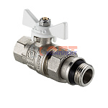 | 956748 | VLC-902023 | VT.227S.NRW.05 | Кран шаровой BASE-ГОСТ DN20 3/4" вн.-нар. PN40 со сгоном и штуцером, белая бабочка (7/42шт) | 1 100.00 руб. | 0 | 2 | 0 | шт | 0
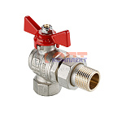 | 956749 | VLC-902024 | VT.228S.N.04 | Кран шаровой BASE-ГОСТ DN15 1/2" вн.-нар. PN40 угловой со сгоном, бабочка (12/48шт) | 893.00 руб. | >25 | >1000 | 0 | шт | 0
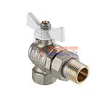 | 956750 | VLC-902025 | VT.228S.NW.04 | Кран шаровой BASE-ГОСТ DN15 1/2" вн.-нар. PN40 угловой со сгоном, белая бабочка (12/48шт) | 893.00 руб. | 4 | >500 | 0 | шт | 0
 | 956751 | VLC-902026 | VT.228S.N.05 | Кран шаровой BASE-ГОСТ DN20 3/4" вн.-нар. PN40 угловой со сгоном, бабочка (8/32шт) | 1 454.00 руб. | >25 | >100 | 0 | шт | 0
 | 956752 | VLC-902027 | VT.228S.NW.05 | Кран шаровой BASE-ГОСТ DN20 3/4" вн.-нар. PN40 угловой со сгоном, белая бабочка (8/32шт) | 1 454.00 руб. | 0 | >500 | 0 | шт | 0
 | 956753 | VLC-902028 | VT.228S.N.06 | Кран шаровой BASE-ГОСТ DN25 1" вн.-нар. PN40 угловой со сгоном, бабочка (4/16шт) | 2 553.00 руб. | 8 | >100 | 0 | шт | 0
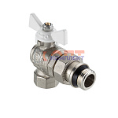 | 956754 | VLC-902029 | VT.228S.NRW.04 | Кран шаровой BASE-ГОСТ DN15 1/2" вн.-нар. PN40 угловой со сгоном и доп. уплотнением, белая бабочка ( | 928.00 руб. | 0 | >100 | 0 | шт | 0
 | 956755 | VLC-902030 | VT.228S.NRW.05 | Кран шаровой BASE-ГОСТ DN20 3/4" вн.-нар. PN40 угловой со сгоном и доп. уплотнением, белая бабочка ( | 0.00 руб. | 0 | >100 | 0 | шт | 0
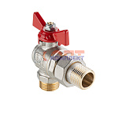 | 956756 | VLC-902031 | VT.229S.N.04 | Кран шаровой BASE-ГОСТ DN15 1/2" нар.-нар. PN40 угловой со сгоном, бабочка (12/48шт) | 936.00 руб. | 0 | >500 | 0 | шт | 0
 | 956757 | VLC-902032 | VT.229S.N.05 | Кран шаровой BASE-ГОСТ DN20 3/4" нар.-нар. PN40 угловой со сгоном, бабочка (8/32шт) | 1 453.00 руб. | 0 | >500 | 0 | шт | 0
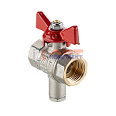 | 956758 | VLC-902033 | VT.247S.N.04 | Кран шаровой с патрубком под датчик температуры вн.-вн. с рукоятка-бабочка DN15, PN40, 1/2" (ГОСТ) | 721.00 руб. | 0 | >100 | 0 | шт | 0
 | 956759 | VLC-902034 | VT.247S.N.05 | Кран шаровой с патрубком под датчик температуры вн.-вн. с рукоятка-бабочка DN20, PN40, 3/4" (ГОСТ) | 980.00 руб. | 0 | >500 | 0 | шт | 0
 | 956760 | VLC-902035 | VT.247S.N.06 | Кран шаровой с патрубком под датчик температуры вн.-вн. с рукоятка-бабочка DN25, PN40, 1" (ГОСТ) | 1 307.00 руб. | 0 | >100 | 0 | шт | 0
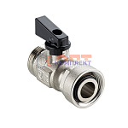 | 956761 | VLC-902036 | VTc.720S.NE.0005 | Кран шаровой коллекторный 3/4" (евроконус) (ГОСТ) | 737.00 руб. | 0 | >1000 | 0 | шт | 0

